KOMERCIJALNI UVJETI
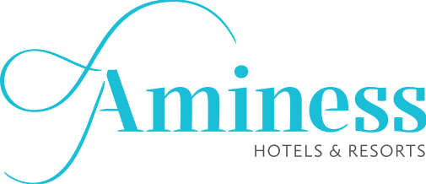
 | AMINESS HOSPITALITY GROUP D.O.O.
 | PLAN NABAVE RADNE ODJEĆE 2026
 | KOMERCIJALNI UVJETI

Dobavljač:
Komercijalni uvjeti
Datum ponude:
Rok valjanosti ponude:
Uvjeti i rok plaćanja:
Rok dobave:
Jamstvo:
Paritet:

